DoE Standard
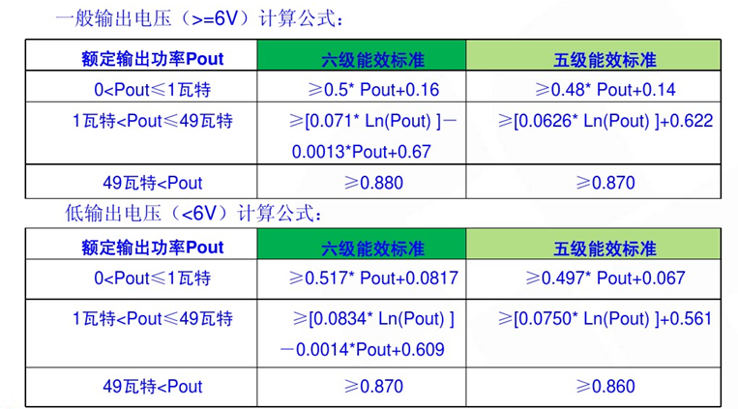

 | 在黄色框内分别填入输出电流电压,在兰色框得结果

输出电压低于六V.的计算表 | IO | Vo | Po | DoE 6 | DoE5 | Improved
 | 2.4 | 5 | 12 | 79.94 | 74.7 | 5.2073215858
 | IO | Vo | Po | DoE 6 | DoE5
 | 1.2 | 5 | 6 | 75.00 | 69.5 | 5.4650779542
输出电压高于六V.的计算表 | IO | Vo | Po | DoE 6 | DoE5
 | 0.6 | 9 | 5.4 | 78.27 | 72.8 | 5.514575121 | 3.3333333333
 | IO | Vo | Po | DoE 6 | DoE5
 | 2.5 | 12 | 30 | 87.25 | 83.5 | 3.7570058006

